S299 (3)
 |  |  |  |  |  | 订单号：S299#29M
 |  |  |  |  |  |  |  |  |  |  |  |  |  | 下单日期Order date: |  |  |  | 2026-05-20
 |  |  |  | 银价 silver price:$2.5 |  |  |  |  |  |  |  |  |  | 出货期Delivery date: |  |  |  | 2026-07-05
注意：耳束类型按照订单E栏描述，9mm大蝴蝶耳束同CSL2506623
Ref. | Dec. | Item No. | Pic. | 款式做法以及改版说明 | STONE COLOR | CHINESE | Plating | Size 美围 |  |  |  |  |  | Q'ty (pcs) | Unit Weight(g) | Total WT(G) | mossanite stone price by pcs | Silver Price (USD/g) | Labor Price (USD/g) | Price (USD/g) | Total (USD)

序号 | 产品类别 | 产品编号 | 图片 |  | 石头色 | 石头色中文 | 电镀 | 4 | 5 | 6 | 7 | 8 | 9 | 数量（pcs） | 成品单重（g/pcs） | 总重（g） | 莫桑石价/件 | 银价单价按克 | 工费单价按克 | 单价按克 | 总金额 |  | 莫桑石价/件
1 | 耳环 | SE16903M | 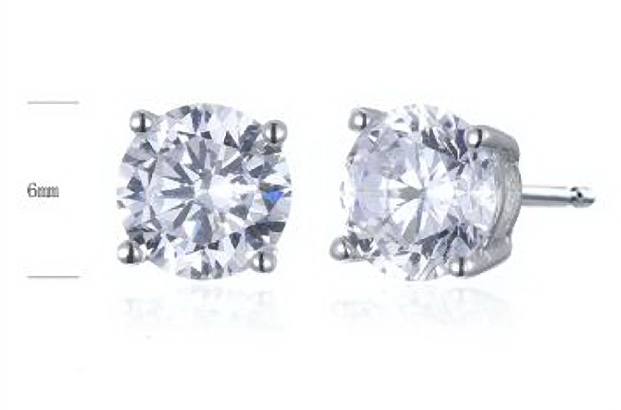 |  | portuguese cut white moissanite | 白莫桑石-葡萄牙切 | RP | 9MM大耳束 9mm big butterfly |  |  |  |  |  | 120 | 1.11 | 133.2 | US$4.44 | US$2.50 | US$0.70 | US$3.20 | US$959.04 | 6,5 mm | US$4.67
2 | 耳环 | SE16905 | 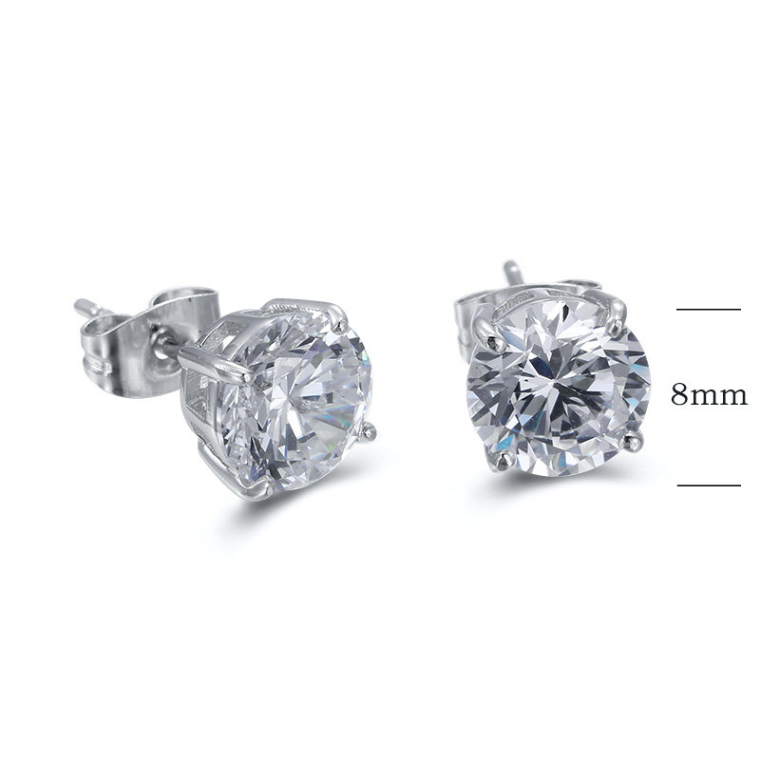 |  | portuguese cut white moissanite | 白莫桑石-葡萄牙切 | RP | 9MM大耳束 9mm big butterfly |  |  |  |  |  | 120 | 2.24 | 268.8 | US$11.08 | US$2.50 | US$0.34 | US$2.84 | US$2,092.99 | 8,0 mm | US$11.66
3 | 耳环 | SE16906 | 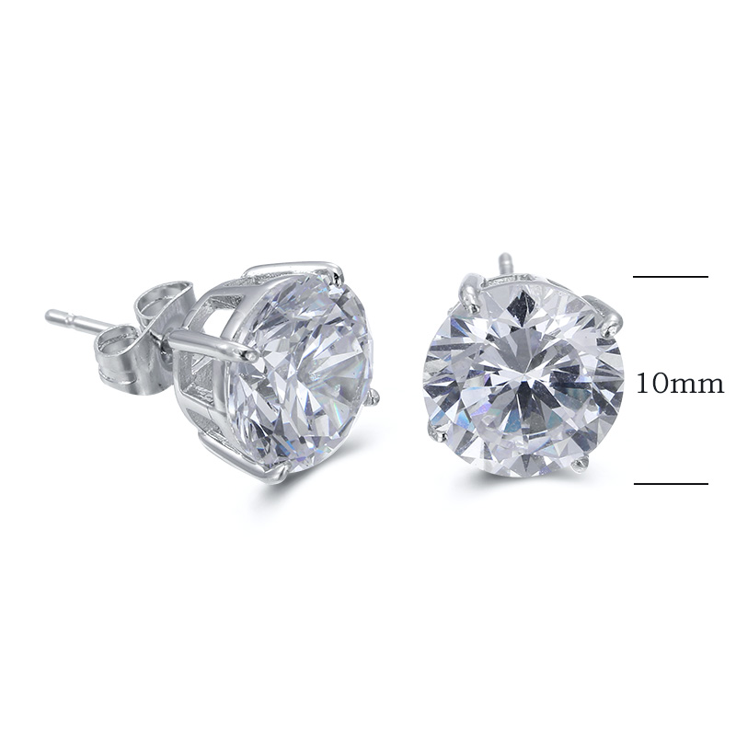 |  | portuguese cut white moissanite | 白莫桑石-葡萄牙切 | RP | 9MM大耳束 9mm big butterfly |  |  |  |  |  | 70 | 3.7 | 259 | US$22.16 | US$2.50 | US$0.09 | US$2.59 | US$2,222.01 | 10,0 mm | US$23.33
4 | 女戒 | SJ48868 | 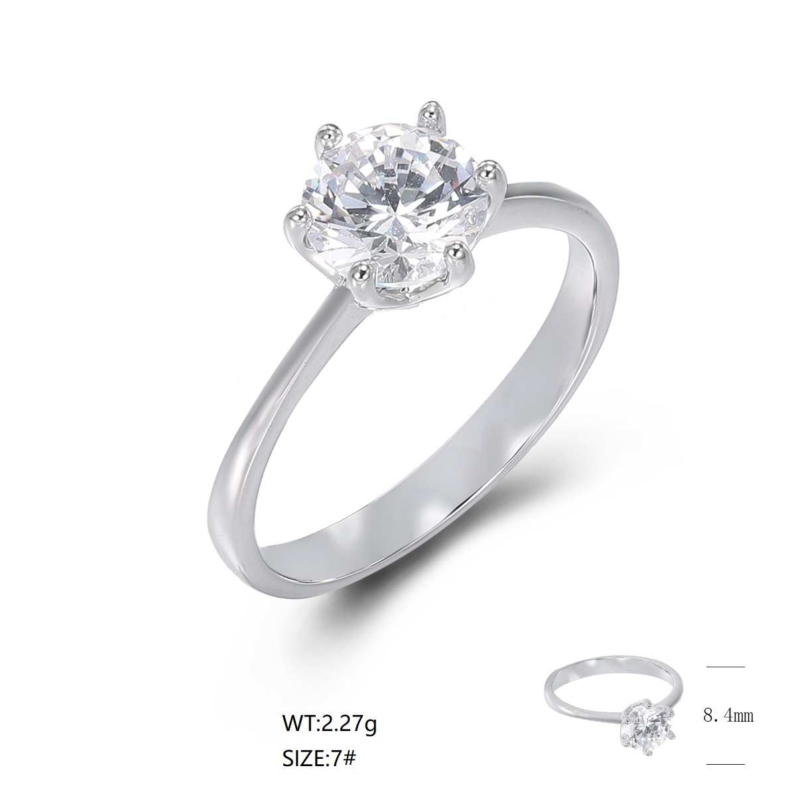 |  | portuguese cut white moissanite | 白莫桑石-葡萄牙切 | RP | #5-15 #6-25 #7-25 #8-15 #9-5 |  |  |  |  |  | 85 | 2.06 | 175.1 | US$3.33 | US$2.50 | US$0.76 | US$3.26 | US$853.88 | 6,5 mm | US$3.50
5 | 女戒 | SJ48869 | 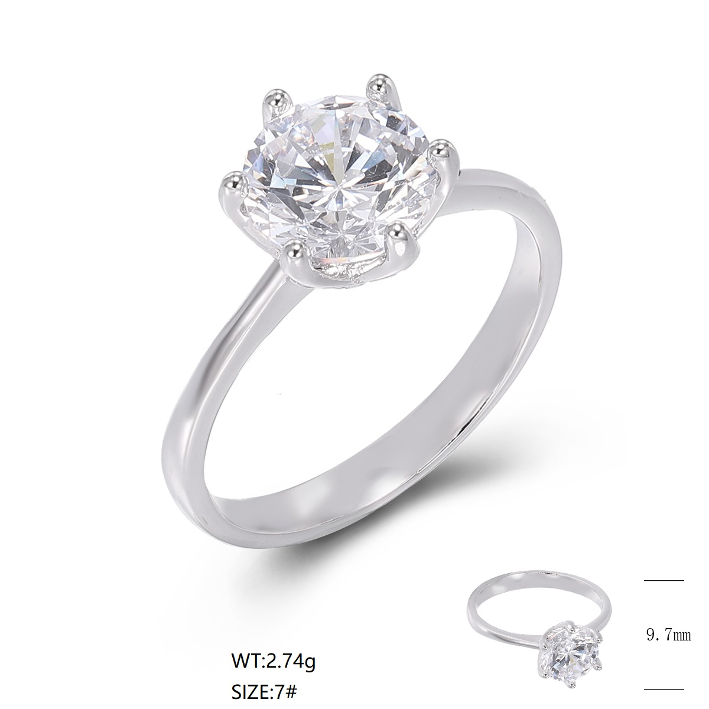 |  | portuguese cut white moissanite | 白莫桑石-葡萄牙切 | RP | #5-15 #6-25 #7-25 #8-15 #9-5 |  |  |  |  |  | 85 | 2.49 | 211.65 | US$5.54 | US$2.50 | US$0.62 | US$3.12 | US$1,131.25 | 8,0 mm | US$5.83
6 | 女戒 | SJ48870 | 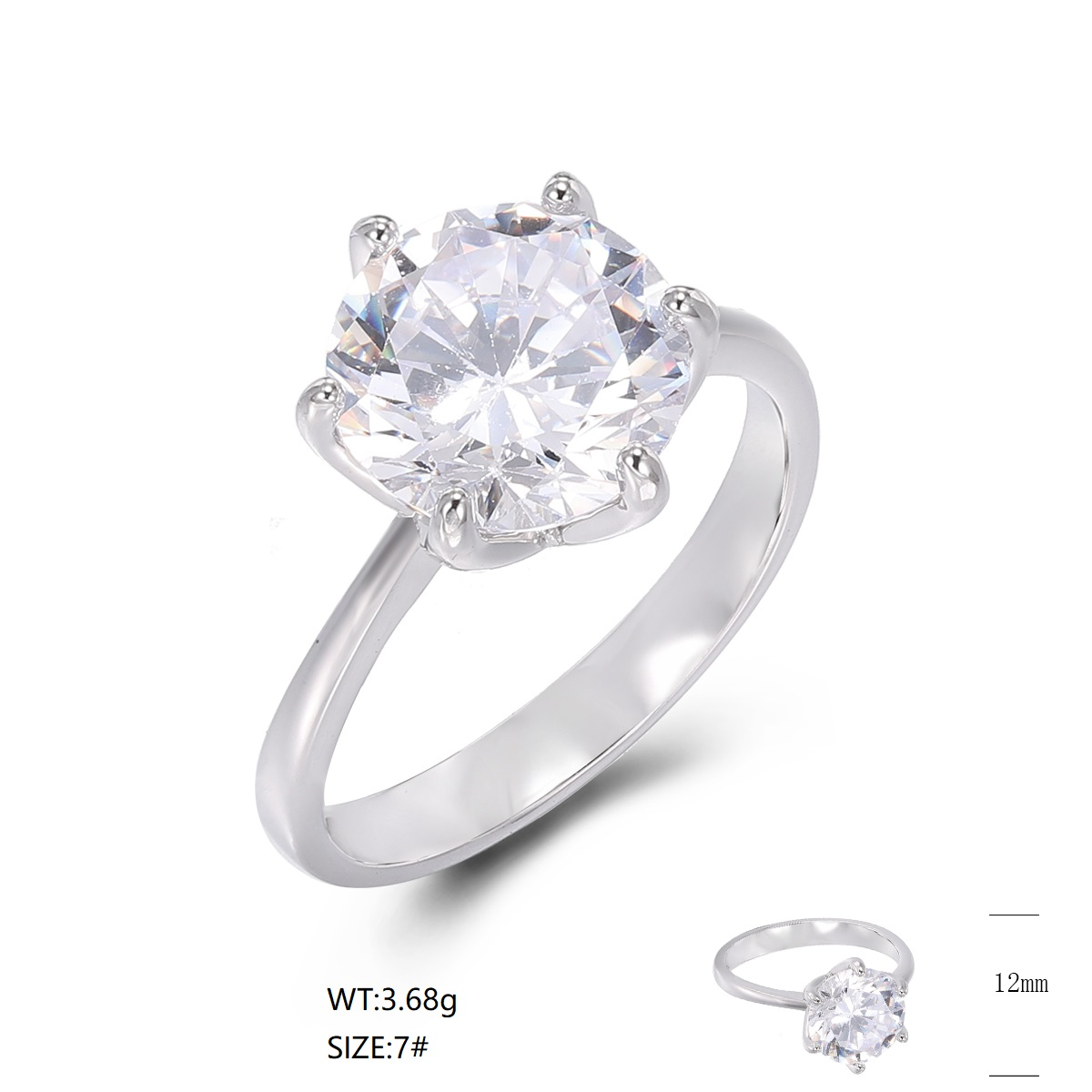 |  | portuguese cut white moissanite | 白莫桑石-葡萄牙切 | RP | #5-15 #6-25 #7-25 #8-15 #9-5 |  |  |  |  |  | 45 | 3.18 | 143.1 | US$11.08 | US$2.50 | US$0.41 | US$2.91 | US$915.02 | 10,0 mm | US$11.66
7 | 项链 | SN19622-S | 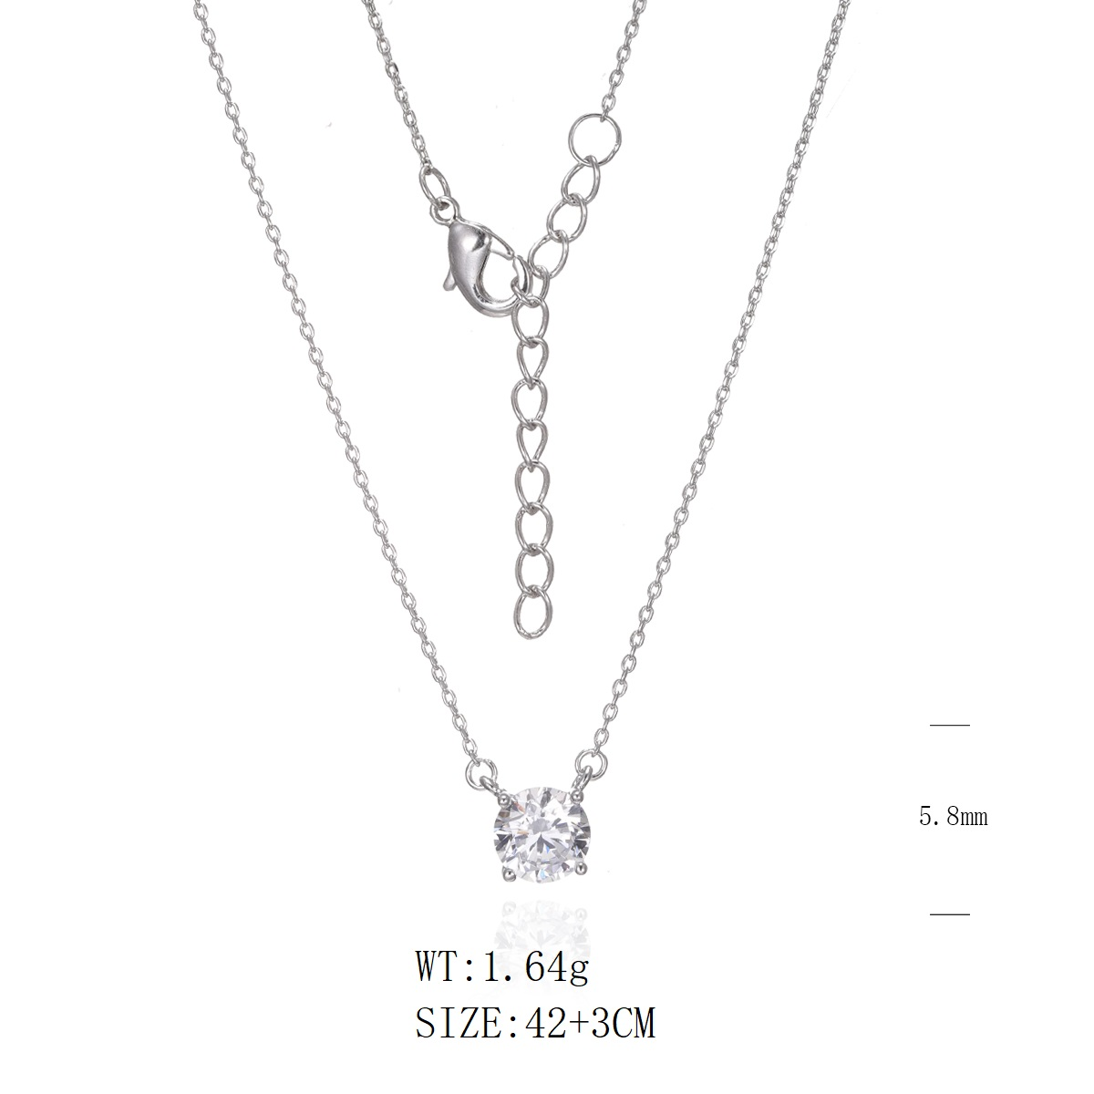 |  | portuguese cut white moissanite | 白莫桑石-葡萄牙切 | RP | 40+2.5+2.5CM,延长链同原链条 |  |  |  |  |  | 80 | 1.51 | 120.8 | US$2.21 | US$2.50 | US$1.21 | US$3.71 | US$624.97 | 6,5 mm | US$2.33
8 | 项链 | SN19624-S | 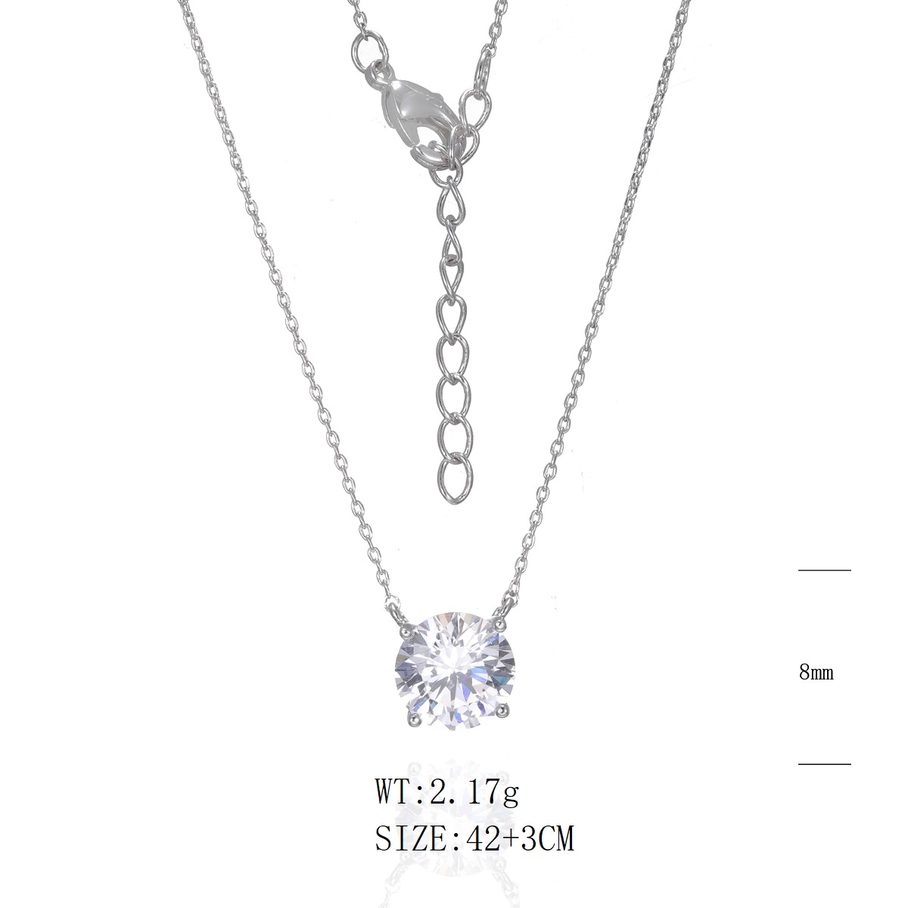 |  | portuguese cut white moissanite | 白莫桑石-葡萄牙切 | RP | 40+2.5+2.5CM,延长链同原链条 |  |  |  |  |  | 80 | 1.92 | 153.6 | US$5.54 | US$2.50 | US$0.95 | US$3.45 | US$973.12 | 8,0 mm | US$5.83
9 | 项链 | SN24933-S | 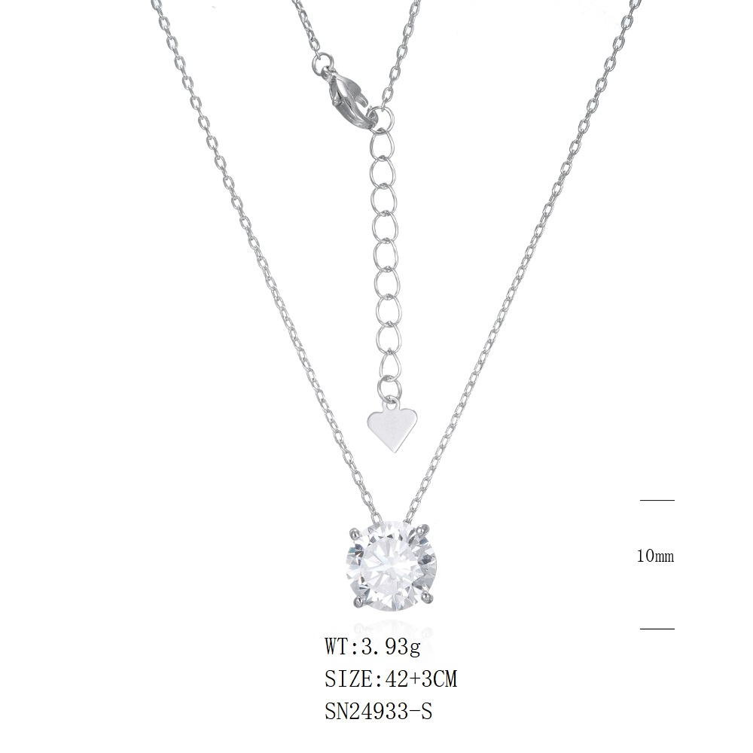 |  | portuguese cut white moissanite | 白莫桑石-葡萄牙切 | RP | 40+2.5+2.5CM,延长链同原链条 |  |  |  |  |  | 40 | 3.43 | 137.2 | US$11.08 | US$2.50 | US$0.59 | US$3.09 | US$867.15 | 10,0 mm | US$11.66
 |  |  |  |  |  |  |  |  |  |  |  |  |  |  |  |  |  |  |  | certificate | US$217.50
total |  |  |  |  |  |  |  |  |  |  |  |  |  | 725 |  | 1602.45 |  |  |  |  | US$10,639.42

